상품제안서
[밸류엠] PD 20W 고속 CP 미니도킹 보조배터리 5000mAh | 상품코드: S29220

 |  |  |  |  |  |  | 02-713-8555 | www.synergygift.co.kr
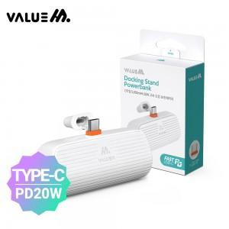

【상세/제작정보】 | <p>※제품 옆면 인쇄가능 제품입니다.</p>

【인쇄/포장옵션】 | 레이저 / 포장지포장

【공급단가】 | 수량 | 50~ | 100~ | 500~ | 1,000~ | 2,000~
*VAT별도 | 단가 | 8,190원 | 8,000원 | 7,740원 | 7,370원 | 7,110원

【상품 URL】 | https://www.synergygift.co.kr:443/src/goods_detail.php?gdno=29220

